주문서 양식
명절특판 주문서 |  |  |  |  | ⌜전국장애인차별철폐연대⌟ 에서는 명절을 맞아 진보적장애운동인 기금마련을 위한 선물 특별 판매를 합니다. 연대를 통해 진보적장애인운동이 함께 갈 수 있도록 도와주세요!

* 아래 표의 칸이 부족할 경우 행 삽입 후 사용해주세요
번호 | 주문하는 분 이름 | 주문하는 분 전화번호 | 받는 분 이름 | 받는 분 전화번호 | 받는 분 주소 | 상품명 | 수량 | 단가 | 상품 소계 | 배송비 | 합계금액
1 | 홍길동 | 010-2211-3311 | 홍길동 | 010-2211-3311 | 서울시 종로구 동숭길 25 4층 | 청정원 정성가득7호 | 4 | 30,000 | 120,000 | 16,000 | 136,000
2
3
4
5
6
7
8
9
10
11
12
13
14
15
16
17
18
19
20

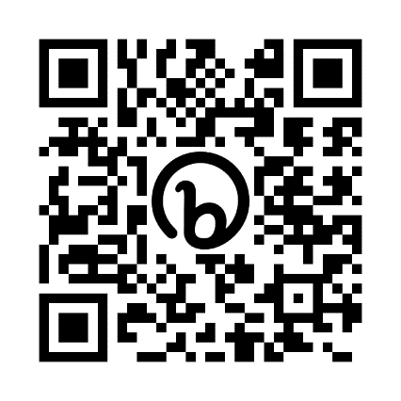
 | 결제금액 |  |  |  |  |  |  |  |  | 상품 소계 | 120,000
 | 결제일 |  |  |  |  |  |  |  |  | 배송료 소계 | 16,000
 | 입금자명 |  |  |  |  |  |  |  |  | 총 합계 | 136,000
 | 필요증빙서류

 | 주문서 보내는 메일 주소 |  | deuldabang@gmail.com
 | 입금계좌 | 국민은행 972401-01-030430 ㈜들다방
 | 문의전화 | 070-4231-9278 업무시간 오전 10시 ~ 오후 6시 카카오톡 deuldabang
 | 들다방 쇼핑몰 주소 (카드결제 가능) shop.deuldabang.com
 | 상품 카탈로그는 오른쪽 주소와 QR코드로 보실 수 있습니다. bit.ly/dbdbn
 | 물품 주문 마감일은 2024년 2월 2일 (금)입니다. 일부 상품은 조기 마감합니다.

